2410082 Report
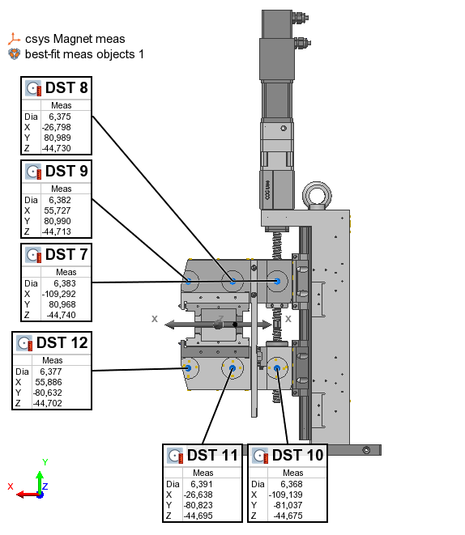
PS Type |  |  |  |  | Table Type | Feature
PS serial no | 2410082
Measurement date | 2024-08-13 |  |  |  | Name | Control | Meas
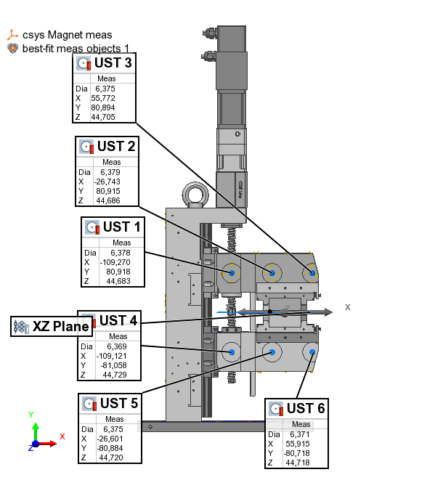
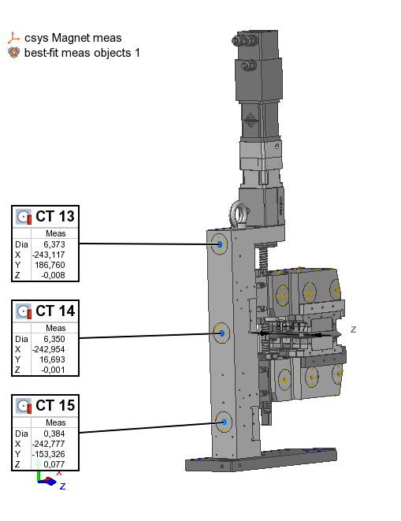
 |  |  |  |  | UST 1 | X | -109.270
 |  | x | y | z | UST 1 | Y | 80.918
 | UST 1 | -109.270 | 80.918 | 44.660 | UST 1 | Z | 44.683
 | UST 2 | -26.743 | 80.915 | 44.663 | UST 2 | X | -26.743
 | UST 3 | 55.772 | 80.894 | 44.682 | UST 2 | Y | 80.915
 | UST 4 | -109.121 | -81.058 | 44.706 | UST 2 | Z | 44.686
 | UST 5 | -26.601 | -80.884 | 44.697 | UST 3 | X | 55.772
 | UST 6 | 55.915 | -80.718 | 44.695 | UST 3 | Y | 80.894
 |  |  |  |  | UST 3 | Z | 44.705
 | DST 7 | -109.292 | 80.968 | -44.763 | UST 4 | X | -109.121
 | DST 8 | -26.798 | 80.989 | -44.753 | UST 4 | Y | -81.058
 | DST 9 | 55.727 | 80.990 | -44.736 | UST 4 | Z | 44.729
 | DST 10 | -109.139 | -81.037 | -44.698 | UST 5 | X | -26.601
 | DST 11 | -26.638 | -80.823 | -44.718 | UST 5 | Y | -80.884
 | DST 12 | 55.886 | -80.632 | -44.725 | UST 5 | Z | 44.720
 |  |  |  |  | UST 6 | X | 55.915
 | CT 13 | -243.117 | 186.760 | -0.031 | UST 6 | Y | -80.718
 | CT 14 | -242.954 | 16.693 | -0.024 | UST 6 | Z | 44.718
 | CT 15 | -242.777 | -153.326 | 0.054 | DST 7 | X | -109.292
 |  |  |  |  | DST 7 | Y | 80.968
 |  |  |  |  | DST 7 | Z | -44.740
 |  |  |  |  | DST 8 | X | -26.798
 |  |  |  |  | DST 8 | Y | 80.989
 |  |  |  |  | DST 8 | Z | -44.730
 |  |  |  |  | DST 9 | X | 55.727
 |  |  |  |  | DST 9 | Y | 80.990
 |  |  |  |  | DST 9 | Z | -44.713
 |  |  |  |  | DST 10 | X | -109.139
 |  |  |  |  | DST 10 | Y | -81.037
 |  |  |  |  | DST 10 | Z | -44.675
 |  |  |  |  | DST 11 | X | -26.638
 |  |  |  |  | DST 11 | Y | -80.823
 |  |  |  |  | DST 11 | Z | -44.695
 |  |  |  |  | DST 12 | X | 55.886
 |  |  |  |  | DST 12 | Y | -80.632
 |  |  |  |  | DST 12 | Z | -44.702
 |  |  |  |  | CT 13 | X | -243.117
 |  |  |  |  | CT 13 | Y | 186.760
 |  |  |  |  | CT 13 | Z | -0.008
 |  |  |  |  | CT 14 | X | -242.954
 |  |  |  |  | CT 14 | Y | 16.693
 |  |  |  |  | CT 14 | Z | -0.001
 |  |  |  |  | CT 15 | X | -242.777
 |  |  |  |  | CT 15 | Y | -153.326
 |  |  |  |  | CT 15 | Z | 0.077

 |  |  |  |  | Offset | dZ | 0.023

